画面設計書
レイヤー | 配置場所 | ファイル名 |  | 内容
View | WebApp | menu.jsp |  | メニューとログインユーザー情報を表示する メニュー画面
 |  | login.jsp |  | ログイン情報を入力するフォーム画面
 |  | login-failure.jsp |  | ログインの失敗を表示する画面
 |  | logout-success.jsp |  | ログアウトしたことを表示する画面
画面設計書 | システム名 |  | グループ名 |  | 作成日 | 担当 | 承認印
 | タスク管理システム |  | ProjectX |  | 2024-12-06 | 大石

画面名称 | ログアウト画面
画面レイアウト
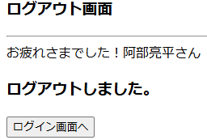

フォーム定義
action | login.jsp |  |  |  |  | method | get
識別ID | ラベル | type | name | value | 備考
ログイン画面へ |  | submit |  | ログイン画面へ

詳細クラス図
詳細クラス図 | システム名 | グループ名 | 作成日 | 担当 | 承認印
 | タスク管理システム | ProjectX | 2024-12-06 | 大石

WebContent
<<JSP>>
login.jsp
<<JSP>>
menu.jsp
<<JSP>>
logout-success.jsp

